DU2 EV 64654
OP20

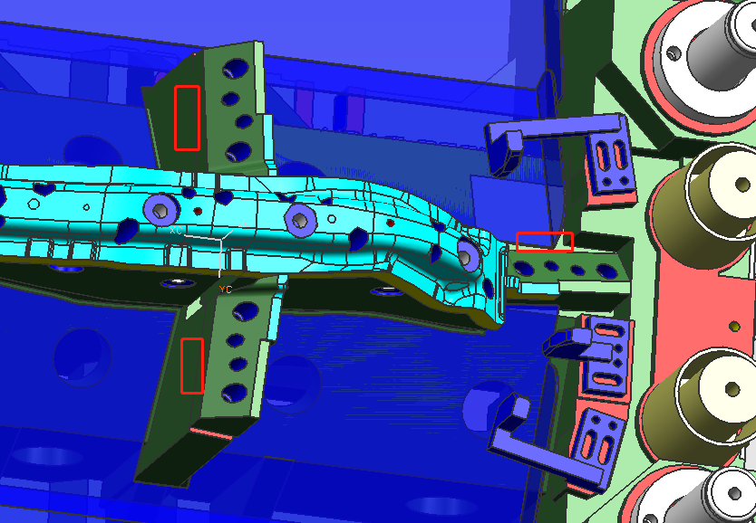

废料刀换锻的，一个销钉 两个螺钉形式，尽量做小， 废料刀后i面必须有挡墙

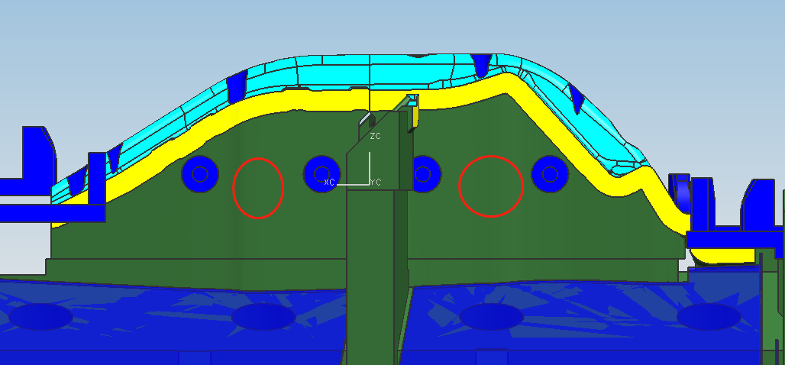

加减重孔

改成4个工作螺钉，2个安全侧销 ，2个安全侧销正对着 穿同一个孔

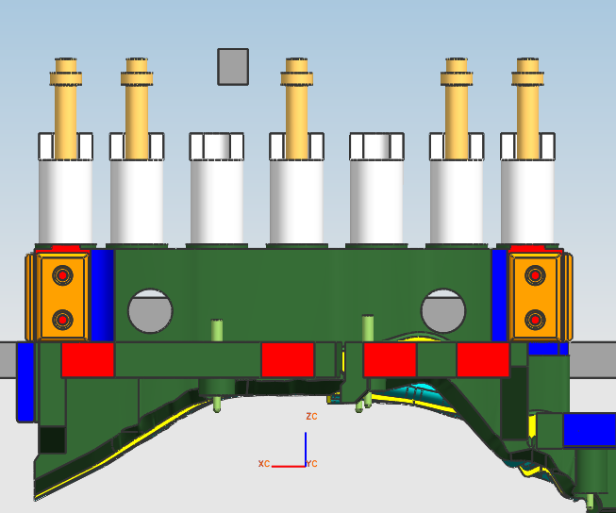

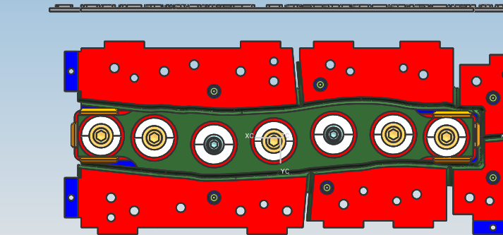

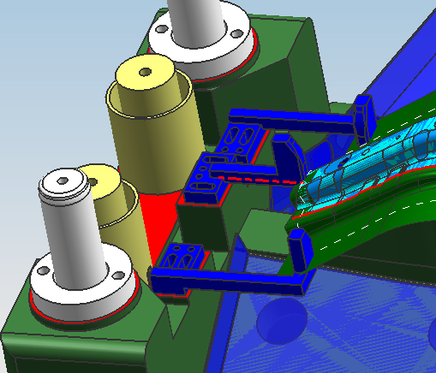

都非标定位板了 为啥不统一安装高度呢？对侧一样的

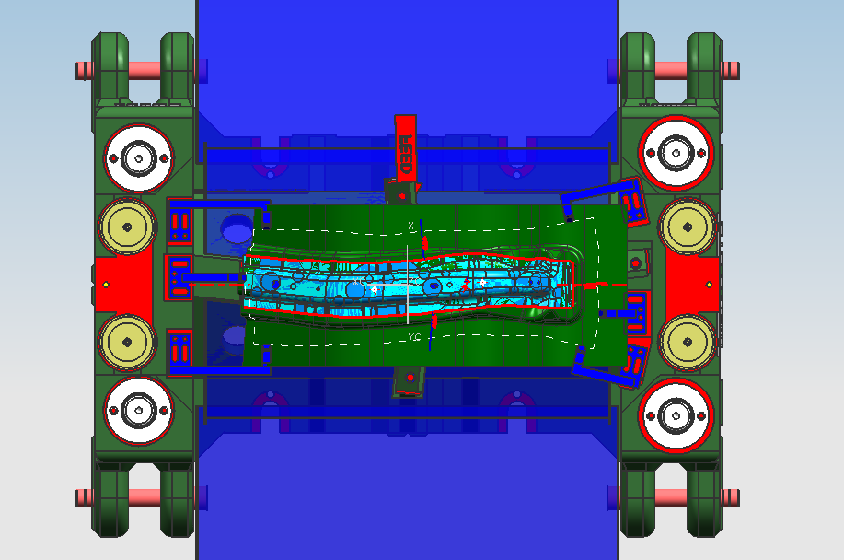

疑问1：
现在模具的宽度920，若不要安全平台（100mm)和用一个聚氨酯（110mm)的话可以缩到700mm左右而肯本做不到550mm左右。

模具宽度缩到550mm，画的有些大了，聚氨酯用一个 不要安全平台了

回复1：
模具的宽度单边缩100。定位板安装面和导柱干涉的话，可以往中间移动一点 改小些，如图黄色位置

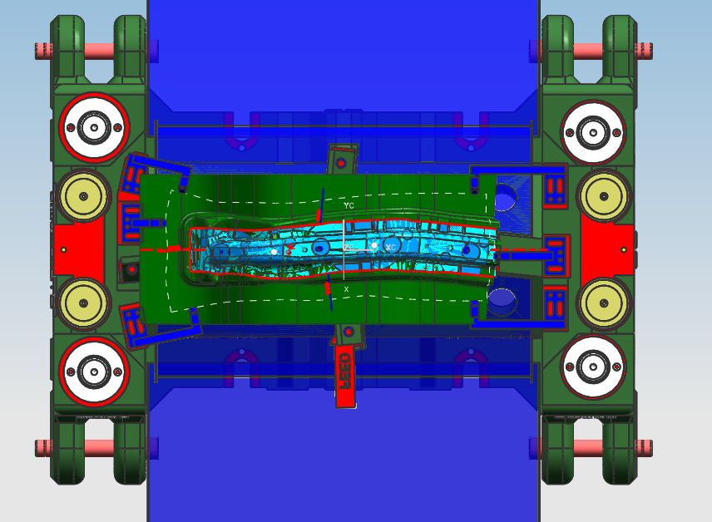

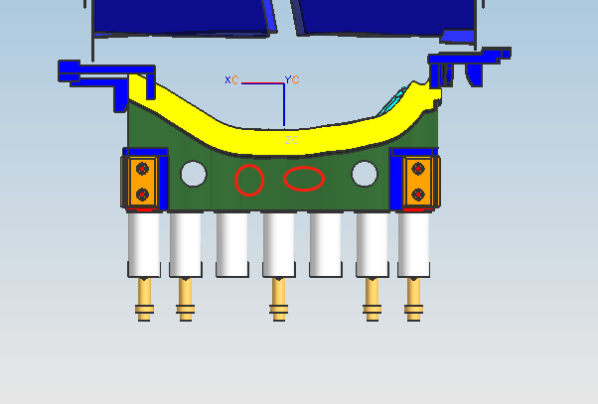

减重孔

疑问2：
我们觉得导板移动方向应该不对，这样的话跟上模镶块的安装面会干涉，移动方向就得弹簧的安装面方向。 提个建议。

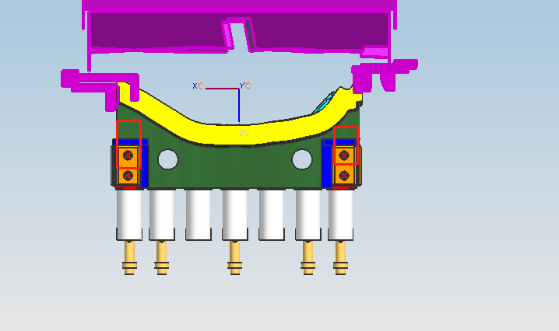

导板上移

回复2：
这个上面有镶块不好更改，这条就不改了，做个剖面说明下原因就行了

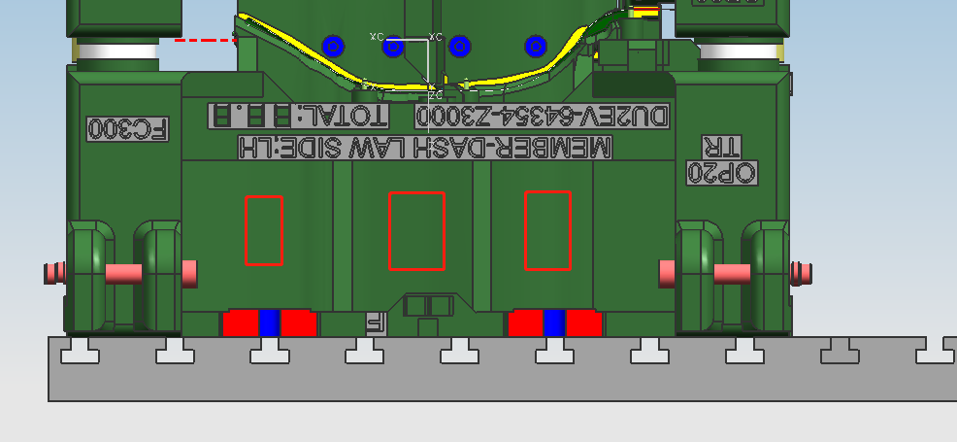

减重孔，南北通透

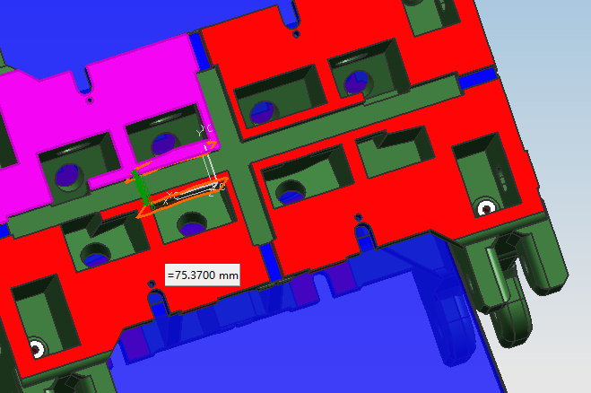

50足够了，40也可以！

